Пример 1
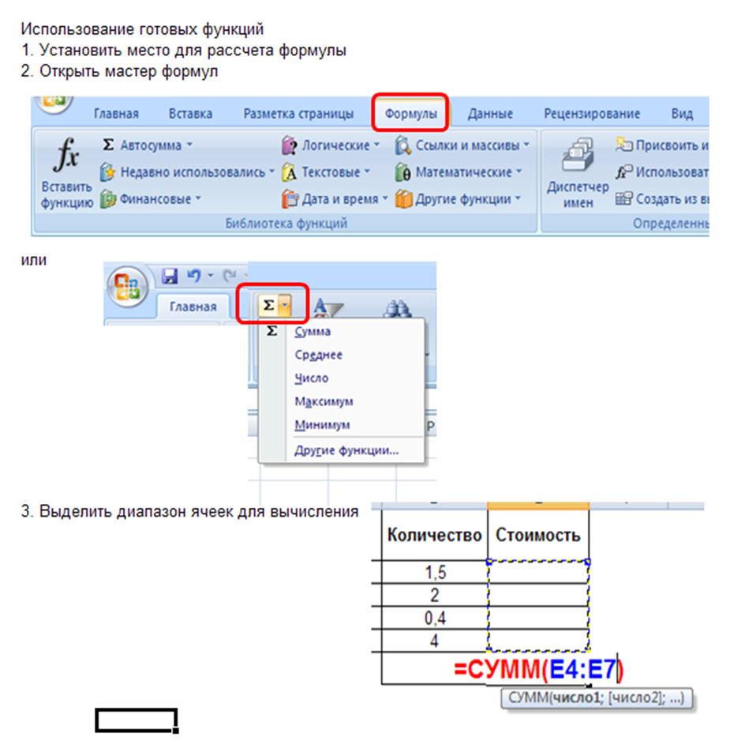
Задание: Вычислить стоимость покупки

Наименование товара | Единицы измерения | Цена | Количество | Стоимость
Молоко | литр | 86.0р. | 2 | 172.0р.
Хлеб | шт. | 30.0р. | 2 | 60.0р.
Конфеты | кг | 230.0р. | 0.4 | 92.0р.
Мороженое | шт. | 43.5р. | 4 | 174.0р.
 |  |  | ВСЕГО: | 498.0

Лист1
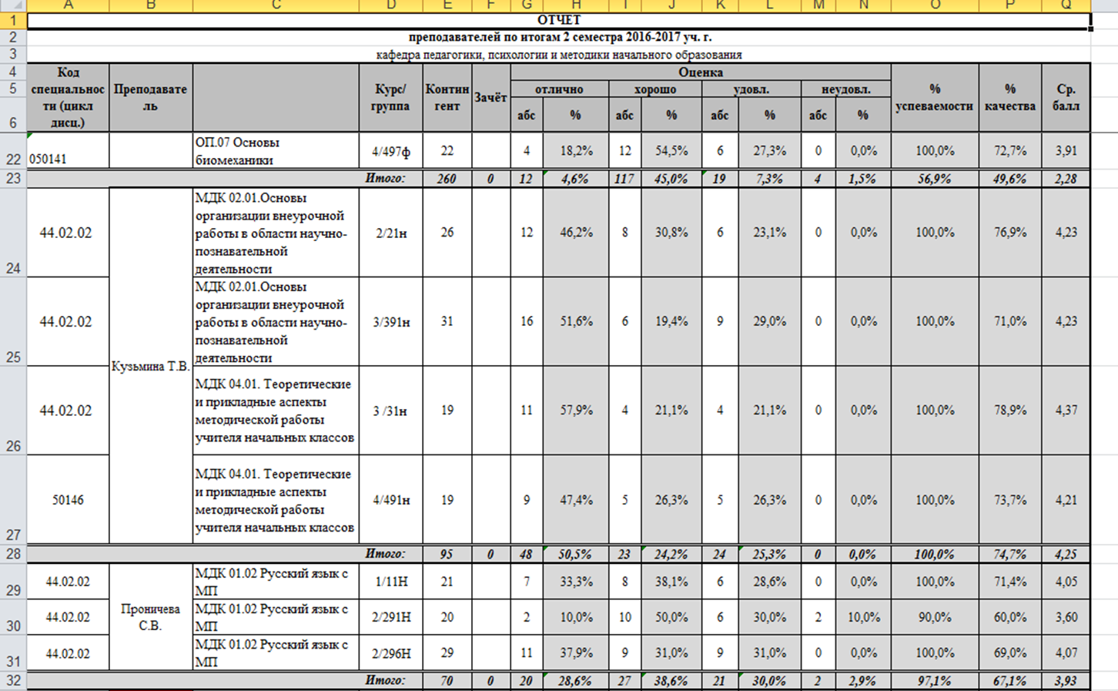
Отчет
преподавателей по итогам 2 семестра 2016-2017 уч.г.
кафедра педагогики, психологии и методики начального образования
Код специальности (цикл дисц.) | Преподаватель |  | Курс/группа | Контингент | Зачёт | Оценка |  |  |  |  |  |  |  | % успеваемости | % качества | Ср. балл
 |  |  |  |  |  | отлично |  | хорошо |  | удовл. |  | неудовл.
 |  |  |  |  |  | абс | % | абс | % | абс | % | абс | %
44.02.02 | Кузьмина Т.В. | МДК 02.01. Основы организации внеурочной работы в области научно-познавательной деятельности | 2/21н | 26 |  | 12 | 46.2% | 8 | 30.8% | 6 | 23.1% | 0 | 0.0% | 100.0% | 76.9% | 4.2
44.02.02 |  | МДК 02.01. Основы организации внеурочной работы в области научно-познавательной деятельности | 3/391н | 31 |  | 16 | 51.6% | 6 | 19.4% | 9 | 29.0% | 0 | 0.0% | 100.0% | 71.0% | 4.2
44.02.02 |  | МДК 04.01. Теоретические и прикладные аспекты методической работы учителя начальных классов | 3/31н | 19 |  | 11 | 57.9% | 4 | 21.1% | 4 | 21.1% | 0 | 0.0% | 100.0% | 78.9% | 4.4
50146 |  | МДК 04.01. Теоретические и прикладные аспекты методической работы учителя начальных классов | 4/491н | 19 |  | 9 | 47.4% | 5 | 26.3% | 5 | 26.3% | 0 | 0.0% | 100.0% | 73.7% | 4.2
Итого: |  |  |  | 95 | 0 | 48 | 50.8% | 23 | 24.4% | 24 | 24.9% | 0 |  | 100.0% | 75.1% | 4.3
44.02.02 | Проничева С.В. | МДК 01.02 Русский язык с МП | 1/11Н | 21 |  | 7 | 33.3% | 8 | 38.1% | 6 | 28.6% | 0 | 0.0% | 100.0% | 71.4% | 4.0
44.02.02 |  | МДК 01.02 Русский язык с МП | 2/291Н | 20 |  | 2 | 10.0% | 10 | 50.0% | 6 | 30.0% | 2 | 10.0% | 90.0% | 60.0% | 3.6
44.02.02 |  | МДК 01.02 Русский язык с МП | 2/296Н | 29 |  | 11 | 37.9% | 9 | 31.0% | 9 | 31.0% | 0 | 0.0% | 100.0% | 69.0% | 4.1
Итого: |  |  |  | 70 | 0 | 20 | 27.1% | 27 | 39.7% | 21 | 29.9% | 2 |  | 96.7% | 66.8% | 3.9

